3_画面遷移
◆画面遷移とは
画面仕様で、各シーンの画面について記述しましたが、
それらの画面同士がどのようにつながっているかを図解したものが画面遷移になります。

画面遷移をきちんと書くことで、以下のメリットがあります。
・ゲーム全体の流れを俯瞰して、不自然な流れがないか確認することができる。

ゲーム起動

タイトル

ゲーム開始
イベント

ゲーム

プレイヤーのHPが０になったか

 |  | はい

ゲームオーバー

 | いいえ
敵のHPが０になったか

リトライするか
 |  |  | はい

ゲームクリア

 |  |  | いいえ

4_画面仕様
◆画面仕様とは
ゲームは、いろいろなシーンで構成されています。
例えば、バトルシーン、会話シーン、フィールド移動シーンなど。
シーンが切り替わると、画面もガラっと変わります。
これらの画面それぞれについて、その構成要素（必要表示物）と操作説明を記載したものが画面仕様です。

構成要素のうち、プレイヤーキャラクターやギミックなど、詳述する必要があるものは別シートにする。

画面仕様をきちんと書くことで、以下のメリットがあります。
・開発メンバー全員で、ゲームの画面イメージを共有できる。
・具体的に必要なプログラムやグラフィックの内容がイメージできる。
・画面構成や画面内の各要素のサイズなどが見え、魅力的な画面作りに着手できる。

最初に仕様書に記載すべき画面仕様は「メインゲーム画面」だけです。
ここをどうするか、企画コンセプトに照らして、よく考えて作ります。
他の画面仕様は、プロトタイプ版やアルファ版が完成してから重要なもの（検証が必要なもの）から順に作成していきます。

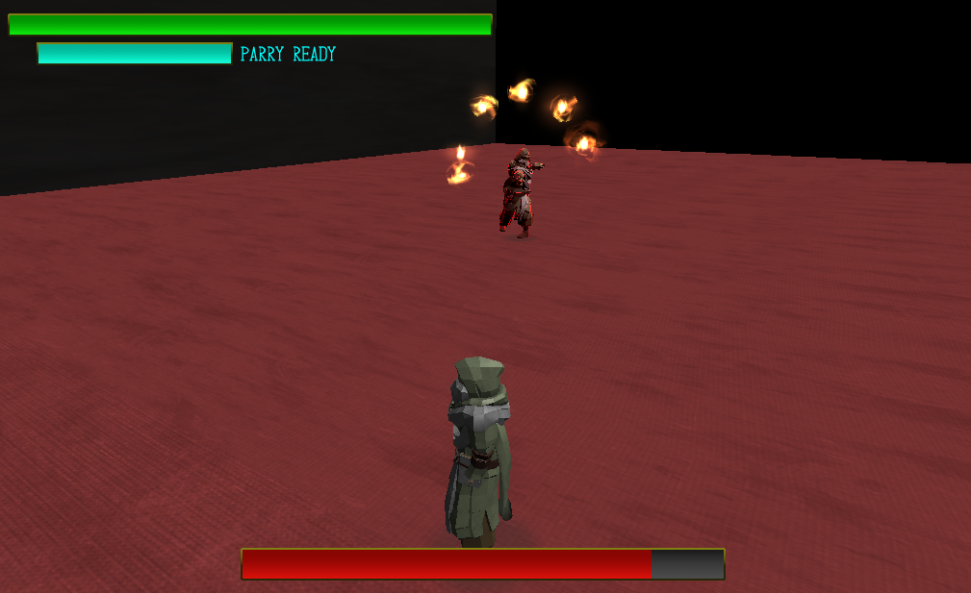


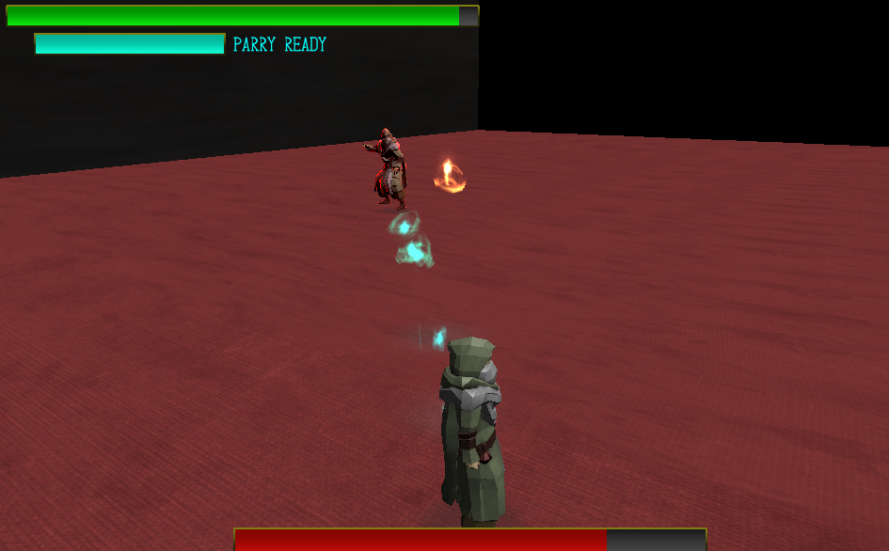
GREAT!

10_レベルデザイン
割愛！
難しすぎる・・・

